ÖRNEKLEME BİLGİLERİ
ÖRNEKLEME BİLGİLERİ

 | 20- ÖRNEKLEME YÖNTEMİ | : |  | Basit Rasgele Örnekleme

 |  |  |  | Tabakalı Örnekleme

 |  |  |  | Tabakalı Küme Örneklemesi

 |  |  | x | Çok Aşamalı Tabakalı Küme Örneklemesi

 |  |  |  | Diğer

 | PSU | : | İlk aşama örnekleme birimi : İçinde ikamet bulunan 100 adresten oluşan blok(küme)lerdir.
 | (Birincil Örnekleme Birimi)

 | FSU | : | İkinci aşama örnekleme birimi: İlk aşamada seçilen kümelerdeki hanelerdir.
 | (Nihai Örnekleme Birimi)

 | Birinci Aşama Seçim Yöntemi | : | Büyüklüğe orantılı olasılıklı seçim yöntemi kullanılmıştır.

 | Nihai Aşama Seçim Yöntemi | : | 2017 yılı uygulamasında kır ve kent bloklarından eşit sayıda (10) hane sistematik yöntemle seçilmiştir. Yeni idari yapı ile kırdan kente geçişler, kent tanımlı yerleşim yerlerinde kır yapısının da bulunmasına neden olduğundan, ikinci aşamada seçilecek hane sayısında, kır ve kent homojenlik katsayılarını dikkate alan büyüklük kullanılmamıştır. Buna göre 2014 yılından itibaren kır ve kent bloklarından eşit sayıda örnek hane seçilmesine karar verilmiştir.

 | Küme / Rotasyon Bilgileri | : | 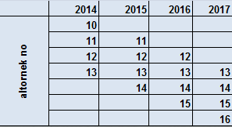 Araştırmada iki aşamalı tabakalı küme örneklemesi uygulanmıştır. Her yıl 4 alt örnekten oluşmaktadır. Ardışık yıllar arasında ¾ oranında adres çakışmasına dayalı bir rotasyon planı benimsenmiştir. Alt örneklerin her biri sayı itibariyle yeterli olmamakla birlikte, seçim şekli itibariyle genel kitleyi temsil edebilir olarak belirlenmiştir. Dört yıl üzerinden rotasyon planının gösterimi aşağıdaki şekildedir.

 | 21- ÖRNEK DAĞITIM YÖNTEMİ | : |  | Eşit dağıtım

 |  |  |  | Uzlaşık dağıtım

 |  |  |  | Oransal dağıtım

 |  |  |  | Optimal dağıtım

 |  |  |  | Karekök dağıtım

 |  |  | x | Diğer

 | Açıklamalar | : | 2017 yılında bir önceki yılın dağıtımı kullanılmıştır. 2017 yılının yeni alt örnek genişliği (6530 hane) her İBBS2de eski ve yeni bölünüş dikkate alınarak dağıtılmıştır. Burada dağıtım yapılırken kırkır'a 1, kentkır'a 2 ve kentkent'e de 1.5 ile ağırlıklandırma yapılmıştır. Dağıtım sonrasında kırkırda örnek genişliği 0 olan gözelere 1 blok ilave edilmiş, aynı bölgenin kentkır gözesinden 1 blok düşülmüştür.

 |  |  | 2017 yılı yeni giren altörneğin örnek blok sayılarının kır ve kent dağılımı aşağıda verimiştir:

ÖRNEKLEME BİLGİLERİ (Devam)

 | 22- TAHMİN VE NOTASYONLAR | :

ÖRNEKLEME BİLGİLERİ (Devam)

 | 22- TAHMİN VE NOTASYONLAR (Devam)

 |  | : | İkinci yıldan itibaren cevap durumu tablosu aşağıdaki şekildedir:

ÖRNEKLEME BİLGİLERİ (Devam)

 | 22- TAHMİN VE NOTASYONLAR (Devam) | :

ÖRNEKLEME BİLGİLERİ (Devam)

 | 22- TAHMİN VE NOTASYONLAR (Devam) | :

 |  |  | 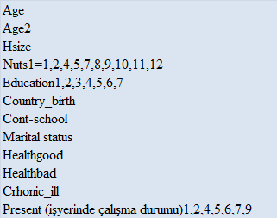 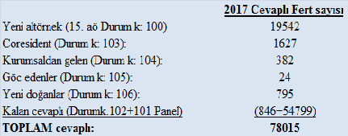 2017 yılının anlamlı değişkenleri ve yeni katılan fertlerin dağılımı asağıda verilmiştir:

ÖRNEKLEME BİLGİLERİ (Devam)

 | 22- TAHMİN VE NOTASYONLAR (Devam) | : | 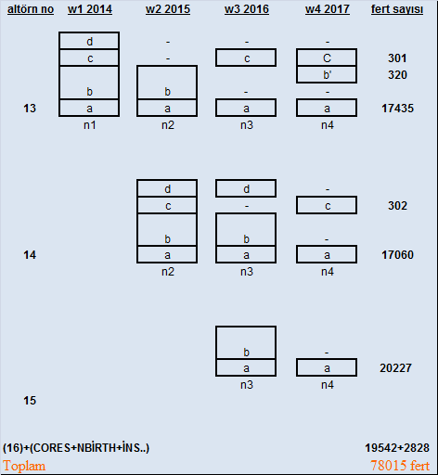 2017 ve önceki yıllarda altörnek bazında cevaplı fertlerin dağılımı .

 |  |  |  Kalibrasyonda kullanılan projekte nüfus dağılımları 1 Temmuz 2017 idari bölünüşünü esas almaktadır.

